Supercoppa Italiana 2012-2013
European Super Cup 2015/2016

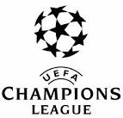
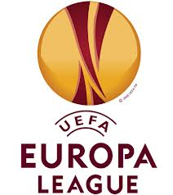
 | Poco Atletico |  | Livercool F.C.

 | 6 | Consigli | Handanovic | 4.5

 | 6 | Zukanovic | Juan Jesus | 5.5
 | 5 | Gabriel Silva | Paletta | 0
 | 0 | Mauricio | Laazar | 5.5
 | 7 | Gonzalez
 |  |  | Baselli | 10
 | 6.5 | Allan | Anderson | 4.5
 | 5 | Candreva | Bonaventura | 7.5
 | 5.5 | Soriano | Vazquez | 8

 | 0 | Belotti | Iturbe | 6
 | 0 | Klose | Palacio | 6
 | 9.5 | Dybala | Insigne | 7

 |  | Sportiello | Carrizo

 | 7 | Avelar | Maksimpvic | 6
 |  | Marchese | Manolas

 |  | Pucciarelli | Jorginho
 |  | Kone | Biabiany

 | 0 | Totti | Rossi G.
 | 2 | Pinilla | Zaza

 | 59.5 | TOTALE |  | 70.5
 | -1.00 |  |  | 0.83

 |  | 0 | 1

